Nivel 1
Planilla para el cálculo de reacciones de losas en vigas - TP Integrador

Losa | Sustentación | lx | ly | D (peso propio) | L (sobrecarga) | Coeficientes de tablas para el cálculo de reacciones |  |  |  | Reacciones por peso propio (kg) |  |  |  | Reacciones por peso propio (kg/m) |  |  |  | Reacciones por sobrecarga (kg) |  |  |  | Reacciones por sobrecarga (kg/m)
(Número) |  | (m) | (m) | (kg/m2) | (kg/m2) | rsup | rinf | rizq | rder | Rsup | Rinf | Rizq | Rder | Rsup | Rinf | Rizq | Rder | Rsup | Rinf | Rizq | Rder | Rsup | Rinf | Rizq | Rder
101 |  | 2.50 |  | 528 | 500 |  |  | 0.375 | 0.625 |  |  |  |  |  |  | 495.00 | 825.00 |  |  |  |  |  |  | 468.75 | 781.25
102 |  | 2.50 |  | 528 | 500 |  |  | 0.625 | 0.375 |  |  |  |  |  |  | 825.00 | 495.00 |  |  |  |  |  |  | 781.25 | 468.75
103 |  |  | 1.30 | 528 | 500 | 1 |  |  |  |  |  |  |  | 686.40 |  |  |  |  |  |  |  | 650.00
104 |  | 3.60 | 5.00 | 528 | 250 | 6.02 | 6.02 | 2.54 | 1.42 | 1136.69 | 1136.69 | 2694.05 | 4818.93 | 315.75 | 315.75 | 538.81 | 963.79 | 538.21 | 538.21 | 1275.59 | 2281.69 | 149.50 | 149.50 | 255.12 | 456.34
105 | 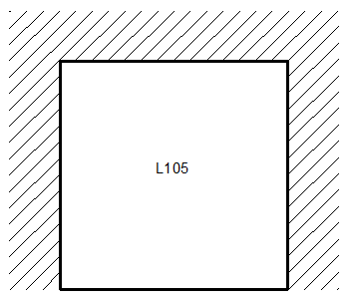 | 3.90 | 3.00 | 528 | 400 | 2.19 | 4.95 | 2.97 | 2.97 | 2169.86 | 960.00 | 1600.00 | 1600.00 | 556.38 | 246.15 | 533.33 | 533.33 | 1643.84 | 727.27 | 1212.12 | 1212.12 | 421.50 | 186.48 | 404.04 | 404.04
106 | 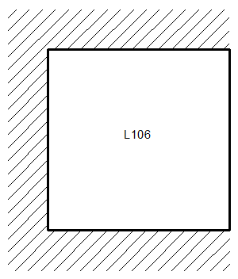 | 5.00 | 3.00 | 528 | 300 | 1.52 | 1.52 | 3.92 | 10.1 | 3126.32 | 3126.32 | 1212.24 | 470.50 | 625.26 | 625.26 | 404.08 | 156.83 | 1776.32 | 1776.32 | 688.78 | 267.33 | 355.26 | 355.26 | 229.59 | 89.11
107 |  | 1.20 |  | 528 | 400 |  |  | 0.5 | 0.5 |  |  |  |  |  |  | 316.80 | 316.80 |  |  |  |  |  |  | 240.00 | 240.00
108 | 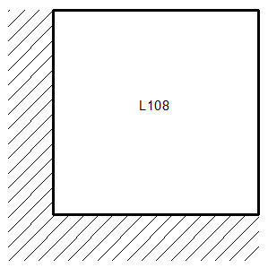 | 3.90 | 5.20 | 658.6 | 300 | 6.25 | 2.87 | 1.83 | 3.58 | 1602.77 | 3490.35 | 5473.94 | 2798.13 | 410.97 | 894.96 | 1052.68 | 538.10 | 730.08 | 1589.90 | 2493.44 | 1274.58 | 187.20 | 407.67 | 479.51 | 245.11
109 |  | 2.50 |  | 528 | 500 |  |  | 0.5 | 0.5 |  |  |  |  |  |  | 660.00 | 660.00 |  |  |  |  |  |  | 625.00 | 625.00
110 |  | 2.50 |  | 987 | 500 |  |  | 0.625 | 0.375 |  |  |  |  |  |  | 1542.19 | 925.31 |  |  |  |  |  |  | 781.25 | 468.75
111 | 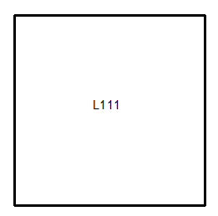 | 3.60 | 3.60 | 858 | 300 | 4 | 4 | 4 | 4 | 2779.92 | 2779.92 | 2779.92 | 2779.92 | 772.20 | 772.20 | 772.20 | 772.20 | 972.00 | 972.00 | 972.00 | 972.00 | 270.00 | 270.00 | 270.00 | 270.00

 | ANDRES CINTAS

Nivel 2
Planilla para el cálculo de reacciones de losas en vigas - TP Integrador

Losa | Sustentación | lx | ly | D (peso propio) | L (sobrecarga) | Coeficientes de tablas para el cálculo de reacciones |  |  |  | Reacciones por peso propio (kg) |  |  |  | Reacciones por peso propio (kg/m) |  |  |  | Reacciones por sobrecarga (kg) |  |  |  | Reacciones por sobrecarga (kg/m)
(Número) |  | (m) | (m) | (kg/m2) | (kg/m2) | rsup | rinf | rizq | rder | Rsup | Rinf | Rizq | Rder | Rsup | Rinf | Rizq | Rder | Rsup | Rinf | Rizq | Rder | Rsup | Rinf | Rizq | Rder
201 |  | 2.50 |  | 528 | 300 |  |  | 0.375 | 0.625 |  |  |  |  |  |  | 495.00 | 825.00 |  |  |  |  |  |  | 281.25 | 468.75
202 |  | 2.50 |  | 987 | 300 |  |  | 0.625 | 0.375 |  |  |  |  |  |  | 1542.19 | 925.31 |  |  |  |  |  |  | 468.75 | 281.25
203 |  |  | 1.30 | 528 | 500 | 1 |  |  |  |  |  |  |  | 686.40 |  |  |  |  |  |  |  | 650.00
204 | 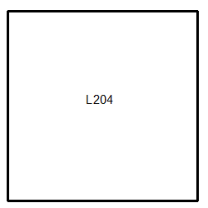 | 3.60 | 5.00 | 858 | 500 | 3.77 | 3.77 | 2.22 | 2.22 | 2949.52 | 2949.52 | 5008.86 | 5008.86 | 819.31 | 819.31 | 1001.77 | 1001.77 | 1718.83 | 1718.83 | 2918.92 | 2918.92 | 477.45 | 477.45 | 583.78 | 583.78
205 | 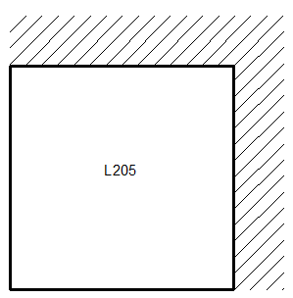 | 3.90 | 3.00 | 528 | 400 | 1.83 | 3.58 | 6.25 | 2.87 | 2596.72 | 1327.37 | 760.32 | 1655.75 | 665.83 | 340.35 | 253.44 | 551.92 | 1967.21 | 1005.59 | 576.00 | 1254.36 | 504.41 | 257.84 | 192.00 | 418.12
206 | 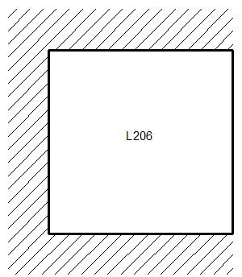 | 5.00 | 3.00 | 528 | 250 | 1.52 | 1.52 | 3.92 | 10.1 | 3126.32 | 3126.32 | 1212.24 | 470.50 | 625.26 | 625.26 | 404.08 | 156.83 | 1480.26 | 1480.26 | 573.98 | 222.77 | 296.05 | 296.05 | 191.33 | 74.26
207 |  | 1.20 |  | 528 | 400 |  |  | 0.5 | 0.5 |  |  |  |  |  |  | 316.80 | 316.80 |  |  |  |  |  |  | 240.00 | 240.00
208 | 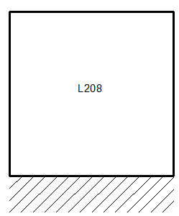 | 3.90 | 5.20 | 528.0 | 300 | 3.89 | 2.07 | 3.36 | 3.36 | 2064.49 | 3879.65 | 2390.14 | 2390.14 | 529.36 | 994.78 | 459.64 | 459.64 | 1173.01 | 2204.35 | 1358.04 | 1358.04 | 300.77 | 565.22 | 261.16 | 261.16
209 |  | 2.50 |  | 528 | 300 |  |  | 0.5 | 0.5 |  |  |  |  |  |  | 660.00 | 660.00 |  |  |  |  |  |  | 375.00 | 375.00
210 |  | 2.50 |  | 528 | 500 |  |  | 0.625 | 0.375 |  |  |  |  |  |  | 825.00 | 495.00 |  |  |  |  |  |  | 781.25 | 468.75
211 | 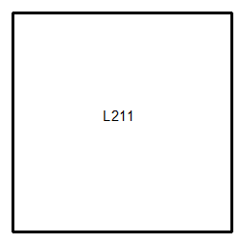 | 3.60 | 3.60 | 1203 | 300 | 4 | 4 | 4 | 4 | 3897.72 | 3897.72 | 3897.72 | 3897.72 | 1082.70 | 1082.70 | 1082.70 | 1082.70 | 972.00 | 972.00 | 972.00 | 972.00 | 270.00 | 270.00 | 270.00 | 270.00

 | ANDRES CINTAS

Nivel 3
Planilla para el cálculo de reacciones de losas en vigas - TP Integrador

Losa | Sustentación | lx | ly | D (peso propio) | L (sobrecarga) | Coeficientes de tablas para el cálculo de reacciones |  |  |  | Reacciones por peso propio (kg) |  |  |  | Reacciones por peso propio (kg/m) |  |  |  | Reacciones por sobrecarga (kg) |  |  |  | Reacciones por sobrecarga (kg/m)
(Número) |  | (m) | (m) | (kg/m2) | (kg/m2) | rsup | rinf | rizq | rder | Rsup | Rinf | Rizq | Rder | Rsup | Rinf | Rizq | Rder | Rsup | Rinf | Rizq | Rder | Rsup | Rinf | Rizq | Rder
301 |  | 2.50 |  | 1788 | 0 |  |  | 0.375 | 0.625 |  |  |  |  |  |  | 1676.25 | 2793.75 |  |  |  |  |  |  | 0.00 | 0.00
302 |  | 2.50 |  | 588 | 300 |  |  | 0.625 | 0.375 |  |  |  |  |  |  | 918.75 | 551.25 |  |  |  |  |  |  | 468.75 | 281.25
304 | 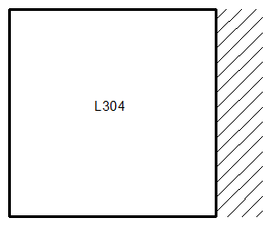 | 3.60 | 5.00 | 588 | 300 | 6.02 | 6.02 | 2.54 | 1.42 | 1265.86 | 1265.86 | 3000.19 | 5366.54 | 351.63 | 351.63 | 600.04 | 1073.31 | 645.85 | 645.85 | 1530.71 | 2738.03 | 179.40 | 179.40 | 306.14 | 547.61
305 | 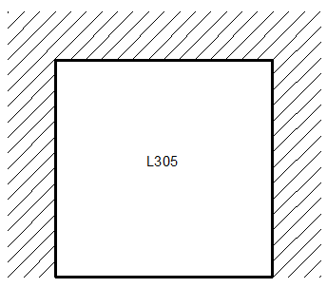 | 3.90 | 3.00 | 588 | 300 | 2.19 | 4.95 | 2.97 | 2.97 | 2416.44 | 1069.09 | 1781.82 | 1781.82 | 619.60 | 274.13 | 593.94 | 593.94 | 1232.88 | 545.45 | 909.09 | 909.09 | 316.12 | 139.86 | 303.03 | 303.03
306 | 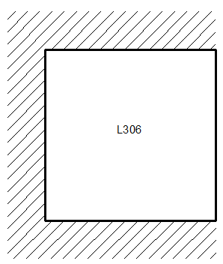 | 5.00 | 3.00 | 588 | 300 | 1.52 | 1.52 | 3.92 | 10.1 | 3481.58 | 3481.58 | 1350.00 | 523.96 | 696.32 | 696.32 | 450.00 | 174.65 | 1776.32 | 1776.32 | 688.78 | 267.33 | 355.26 | 355.26 | 229.59 | 89.11
307 |  | 1.20 |  | 588 | 300 |  |  | 0.5 | 0.5 |  |  |  |  |  |  | 352.80 | 352.80 |  |  |  |  |  |  | 180.00 | 180.00
308 | 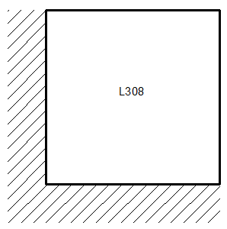 | 3.90 | 5.20 | 588 | 300 | 6.25 | 2.87 | 1.83 | 3.58 | 1430.96 | 3116.20 | 4887.15 | 2498.18 | 366.91 | 799.02 | 939.84 | 480.42 | 730.08 | 1589.90 | 2493.44 | 1274.58 | 187.20 | 407.67 | 479.51 | 245.11
309 |  | 2.50 |  | 588 | 300 |  |  | 0.5 | 0.5 |  |  |  |  |  |  | 735.00 | 735.00 |  |  |  |  |  |  | 375.00 | 375.00
310 |  | 2.50 |  | 588 | 300 |  |  | 0.625 | 0.375 |  |  |  |  |  |  | 918.75 | 551.25 |  |  |  |  |  |  | 468.75 | 281.25
311 | 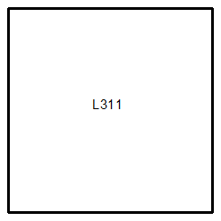 | 3.60 | 3.60 | 588 | 300 | 4 | 4 | 4 | 4 | 1905.12 | 1905.12 | 1905.12 | 1905.12 | 529.20 | 529.20 | 529.20 | 529.20 | 972.00 | 972.00 | 972.00 | 972.00 | 270.00 | 270.00 | 270.00 | 270.00

 | ANDRES CINTAS

